Feuille1
 |  | Inscription à la 12ème Edition du Double Tour Roannais 02 et 03 Juin 2018 Séries : N2/N3 ; R4/R5 ; R6/D7 ; D8/D9 ;P/NC
 |  |  |  |  |  |  |  |  |  | 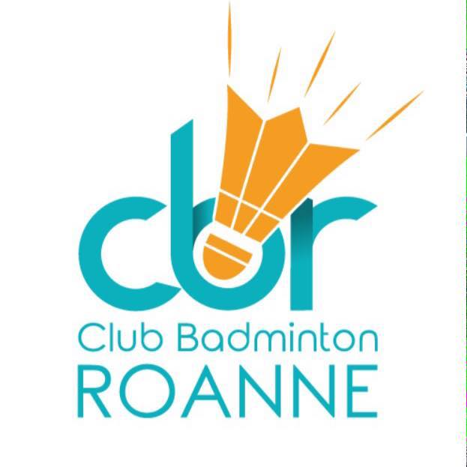

Club : |  |  |  | Sigle : |  |  | Nom du Responsable :
Tél : |  |  |  |  |  |  | Mail :

 |  |  |  |  |  | Tableau Double H / F Samdi 2 juin 2018 |  |  | Tableau Mixte Dimanche 3 juin 2018
 | NOMS | Prénoms | Licence Licence | Sexe M/F | Classement S / D / M | PARTENAIRE DE DOUBLE | Club | Série | PARTENAIRE DE MIXTE | Club | Série
1
2
3
4
5
6
7
8
9
10
Inscription avant le 14 mai 2018
 | Email : inscriptions@roannebadminton.com |  |  |  |  |  |  |  | Règlement par chèque à l’ordre du CBR 42 à renvoyer à :
 | Nombre d'inscrits : |  |  |  |  |  |  |  | Club Badminton de Roanne
 | Nb à 1 tableau : |  | x16€ |  |  |  |  |  | Mme ABEILLE Sophie
 | Nb à 2 tableaux : |  | x20€ |  |  |  |  |  | 22 impasse des quatres vents
 | TOTAL à Régler : | 0 | € |  |  |  |  |  | 42120 Commelle Vernay

